使い方
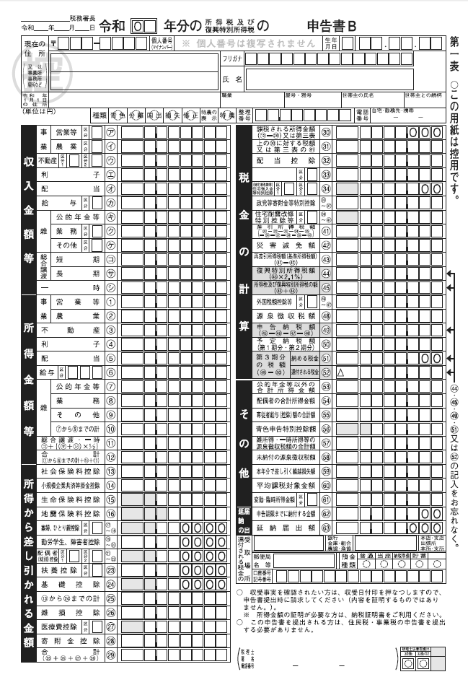
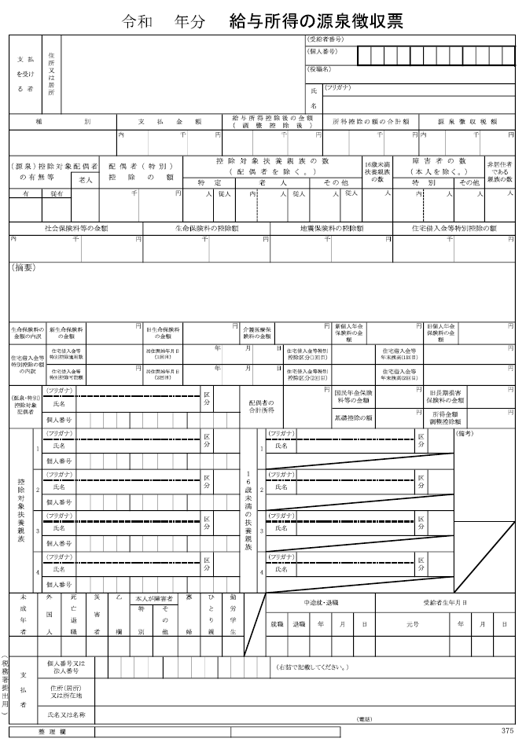

（資料１）
（資料２）

①

②

③

【使い方】
①世帯主の国民健康保険への加入の有無を選択
②世帯主、国民健康保険に加入する人の生年月日を入力
③世帯主、国民健康保険に加入する人の令和５年中の収入・所得を入力
【入力項目の説明】
〇給与収入
令和５年1月～12月までの給与収入額を入力してください。
確定申告書の控をお持ちの方は、「収入金額等 給与」欄に記載されている金額をご確認ください（資料１）。
給与所得の源泉徴収票をお持ちの方は、「支払金額」欄に記載されている金額をご確認ください（資料２）。
〇公的年金等収入
令和５年1月～12月までの公的年金収入額（障害年金や遺族年金を除く）を入力してください。
公的年金等の源泉徴収票をお持ちの方は、「支払金額」欄に記載されている金額をご確認ください（資料３）。
〇その他所得
給与・公的年金以外の種類の所得の合計額を入力してください。
確定申告書の控をお持ちの方は、「所得金額等」の給与・公的年金等以外で記載されている金額を合計し、入力してください（資料１）。

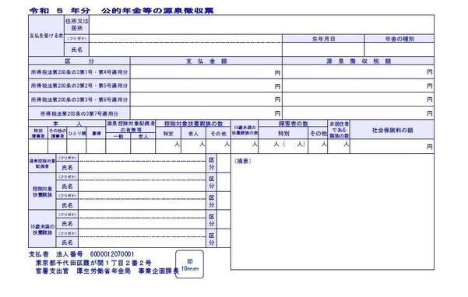
（資料３）

【令和6年度】東広島市国民健康保険税試算
【使い方】黄色のセルに入力してください
年度 | 45292 | 加入 期間 | 令和6年4月1日～令和7年3月31日

加入者情報の入力

世帯主の国民健康保険への加入の有無 |  |  |  | 加入する

区分 | 生年月日 | 1/1時点 年齢 | 未就学児 軽減 | 給与収入 | 給与所得 | 公的年金収入 | 雑（年金）所得 | その他所得 | 総所得金額 | 所得割標準額
世帯主
世帯員①
世帯員②
世帯員③
世帯員④
世帯員⑤
世帯員⑥
世帯員⑦

保険税計算結果

45292 | の保険税は、 |  |  |  |  |  | となる見込みです。
※賦課限度額等は令和６年６月議会で決定予定

内訳 |  |  |  | 基礎分 | 後期高齢者 支援金等分 | 介護納付金分
① 所得割算定基礎額 （所得割標準額の合計）
② 所得割税率 |  |  |  | 7.30% | 2.79% | 2.09%
年度の途中で４０歳になる方、６５歳になる方は、介護納付金分が加入月分の税額となるよう調整を行っています。
③ 所得割額 … ①×②
④ 均等割額 |  |  |  | 31,261 | 11,601 | 10,709
⑤ 被保険者数
⑥ 均等割額 … ④×⑤
⑦ 平等割額 |  |  |  | 20,186 | 7,491
軽減判定用所得金額は、加入者と世帯主の総所得金額の合計です。ただし、６５歳以上に公的年金特別控除（15万円）が適用されます。
⑧ 算出合計額 … ③＋⑥＋⑦ |  |  |  | 20,186 | 7,491
軽減 | 軽減判定所得金額
 | 給与所得者等の数 |  |  | 名 | 名 | 名
【注意事項】
○このエクセルによる計算結果は、実際の決定税額と異なる場合があります。
○令和6年4月1日～令和7年3月31日まで国民健康保険に加入している場合の保険税の計算結果となります。
○確定申告をする世帯のうち、次のいずれかに該当する場合は、正しく計算できません。
・ 専従者給与や専従者控除がある
・ 繰越損失がある ・ 分離課税所得がある
〇その他、減免制度や軽減制度（非自発的失業者に対する軽減、産前産後保険料免除など）が適用となる場合は、正しく計算できません。
 | 加入者数 |  |  | 1 名 | 1 名 | 名
 | 未就学児人数 |  |  | 名 | 名
 | 所得軽減割合 |  |  | 0% | 0% | 0%
 | ⑨ 軽減均等割額
 | ⑩ 軽減平等割額
⑪ 軽減後算出額 …⑧－⑨－⑩ |  |  |  | 20,186 | 7,491
限度額 |  |  |  | 650,000 | 240,000 | 170,000
⑫ 限度超過額 |  |  |  | 0 | 0 | 0
⑬ 年間保険料額…⑪-⑫
【お問い合わせ先】
東広島市 健康福祉部 国保年金課 国保係 ＴＥＬ：（０８２）４２０－０９３３ ＦＡＸ：（０８２）４２２－０３３４

